NOTAS CENTRAL 16 al 21 Oct
 | SALIDAS OBRADOR CENTRAL |  |  |  |  | P R O D U C C I O N 16- al 21-Oct-2023
 | FECHA | NOTA FISICA | # SISTEMA | IMPORTE |  | NOTA | FECHA | SUCURSAL | IMPORTE
1 | 16-Oct-23 | 229 M | M-229 | $45,282.80 |  | 16 | 17/10/2023 | (2)OBRADOR | $4,293.30
2 | 16-Oct-23 | 230 M | M-230 | $3,418.20 |  | 19 | 18/10/2023 | (2)OBRADOR | $4,536.00
3 | 16-Oct-23 | 231 M | M-232 | $7,277.00 |  | 20 | 18/10/2023 | (2)OBRADOR | $14,645.00
4 | 16-Oct-23 | 232 M | M-233 | $- |  | 26 | 18/10/2023 | (2)OBRADOR | $2,139.00
5 | 16-Oct-23 | 233 M | M-231 | $21,226.80 |  | 190 | 18/10/2023 | (2)OBRADOR | $6,365.00
6 | 16-Oct-23 | 234 M | M-236 | $149,593.20 |  | 189 | 19/10/2023 | (2)OBRADOR | $2,691.00
7 | 16-Oct-23 | 235 M | M-235 | $78,056.48 |  | 194 | 19/10/2023 | (2)OBRADOR | $6,063.40
8 | 16-Oct-23 | 236 M | M-234 | $2,783.00 |  | 195 | 19/10/2023 | (2)OBRADOR | $3,842.00
9 | 17-Oct-23 | 237 M | M-237 | $36,830.00 |  | 196 | 19/10/2023 | (2)OBRADOR | $70,525.00
10 | 17-Oct-23 | 238 M | M-238 | $79,232.40 |  | 198 | 19/10/2023 | (2)OBRADOR | $6,720.00
11 | 17-Oct-23 | 239 M | M-239 | $4,140.00 |  | 200 | 19/10/2023 | (2)OBRADOR | $1,501.00
12 | 17-Oct-23 | 240 M | M-240 | $6,612.00 |  | 202 | 19/10/2023 | (2)OBRADOR | $2,943.60
13 | 17-Oct-23 | 241 M | M-241 | $600.00 |  | 207 | 20/10/2023 | (2)OBRADOR | $67,424.00
14 | 17-Oct-23 | 242 M | M-242 | $136.32 |  | 209 | 20/10/2023 | (2)OBRADOR | $13,800.00
15 | 17-Oct-23 | 243 M | M-243 | $48,332.60 |  | 210 | 20/10/2023 | (2)OBRADOR | $90,000.00
16 | 17-Oct-23 | 244 M | M-244 | $660.00 |  | 212 | 20/10/2023 | (2)OBRADOR | $35,952.00
17 | 17-Oct-23 | 245 M | M-245 | $8,616.00 |  | 214 | 20/10/2023 | (2)OBRADOR | $37,139.20
18 | 18-Oct-23 | 246 M | M-246 | $5,686.80 |  | 216 | 20/10/2023 | (2)OBRADOR | $34,759.20
19 | 18-Oct-23 | 247 M | M-247 | $33,583.40 |  | 217 | 20/10/2023 | (2)OBRADOR | $2,960.00
20 | 18-Oct-23 | 248 M | M-248 | $25,746.90 |  | 222 | 20/10/2023 | (2)OBRADOR | $13,956.00
21 | 18-Oct-23 | 249 M | M-249 | $8,921.60 |  | 223 | 20/10/2023 | (2)OBRADOR | $38,640.00
22 | 19-Oct-23 | 250 M | M-250 | $61,442.36 |  | 230 | 21/10/2023 | (2)OBRADOR | $28,201.60
23 | 19-Oct-23 | 251 M | M-251 | $15,890.60 |  | 232 | 21/10/2023 | (2)OBRADOR | $6,568.24
24 | 19-Oct-23 | 252 M | M-252 | $139,218.40 |  | 235 | 21/10/2023 | (2)OBRADOR | $43,581.60
25 | 19-Oct-23 | 253 M | M-253 | $50,607.12 |  | 236 | 21/10/2023 | (2)OBRADOR | $56,403.20
26 | 19-Oct-23 | 254 M | M-254 | $1,098.90 |  | 238 | 21/10/2023 | (2)OBRADOR | $12,908.00
27 | 19-Oct-23 | 255 M | M-255 | $14,898.40 |  |  |  |  | $-
28 | 20-Oct-23 | 256 M | M-256 | $60,156.80 |  |  |  |  | $-
29 | 20-Oct-23 | 257 M | M-258 | $- |  |  |  | T O T A L | $608,557.34
30 | 20-Oct-23 | 258 M | M-257 | $6,380.40
31 | 20-Oct-23 | 259 M | M-260 | $32,379.20
32 | 20-Oct-23 | 260 M | M-261 | $40,231.52
33 | 20-Oct-23 | 261 M | cancelada | $-
34 | 20-Oct-23 | 262 M | M-262 | $139,881.26 |  |  |  | DIFERENCIA QUE PAGARA CENTRAL | $1,037,858.16
35 | 21-Oct-23 | 263 M | M-263 | $50,029.40
36 | 21-Oct-23 | 264 M | M-265 | $132,575.82
37 | 21-Oct-23 | 265 M | M-264 | $2,100.60
38 | 21-Oct-23 | 266 M | M-266 | $82,278.96 | # 8424 | 10-Nov-23 | $220,000.00 | SEMANA DEL 16-21 OCTUBRE
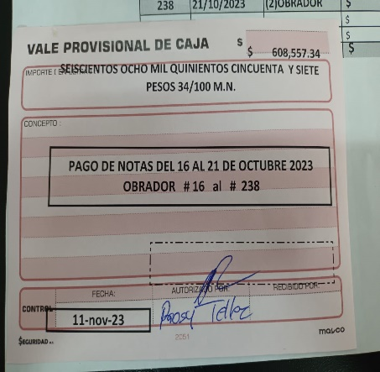
39 | 21-Oct-23 | 267 M | M-268 | $92,378.50 | # 8421 | 10-Nov-23 | $25,000.00
40 | 21-Oct-23 | 268 M | M-269 | $26,978.00 | # 8420 | 10-Nov-23 | $94,000.00
41 | 21-Oct-23 | 269 M | M-271 | $119,417.36 | # 8423 | 10-Nov-23 | $170,000.00 | PAGADO
42 | 21-Oct-23 | 270 M | M-270 | $- | # 8422 | 10-Nov-23 | $180,000.00
43 | 21-Oct-23 | 271 M | M-272 | $11,736.40 | # 12762015 | 10-Nov-23 | $60,000.00
 |  |  |  |  | # 12762016 | 10-Nov-23 | $98,858.00
 |  | TOTAL |  | $1,646,415.50 | # 12762012 | 10-Nov-23 | $190,000.00
 |  |  |  |  |  | PAGOS | $1,037,858.00

OBRADOR & CENTRAL 23-28-Oct
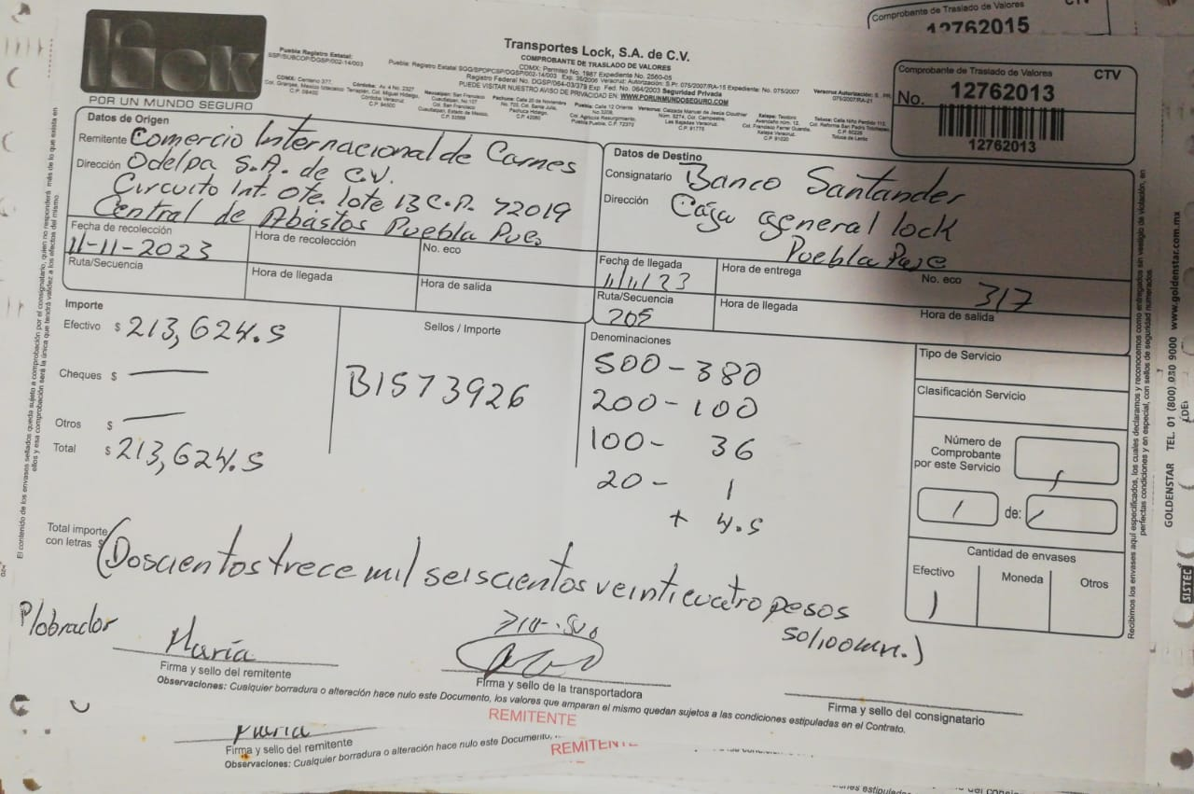
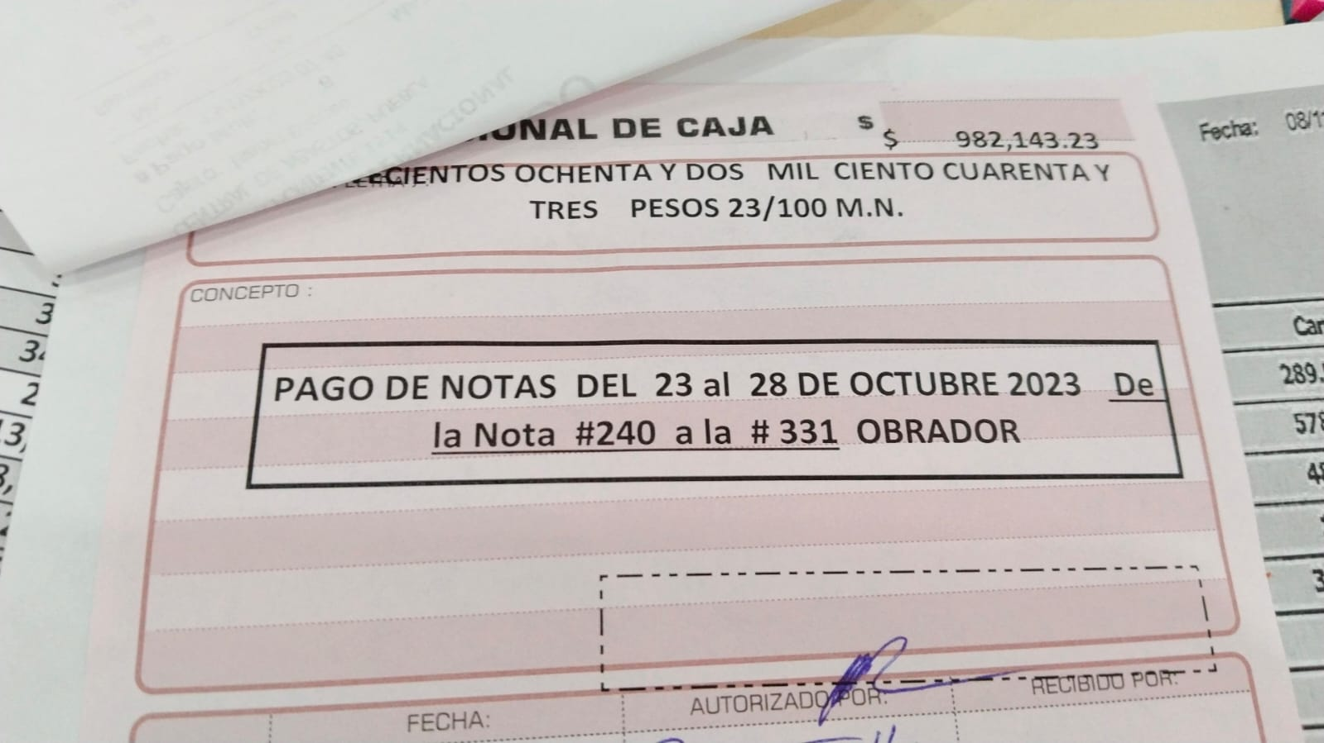
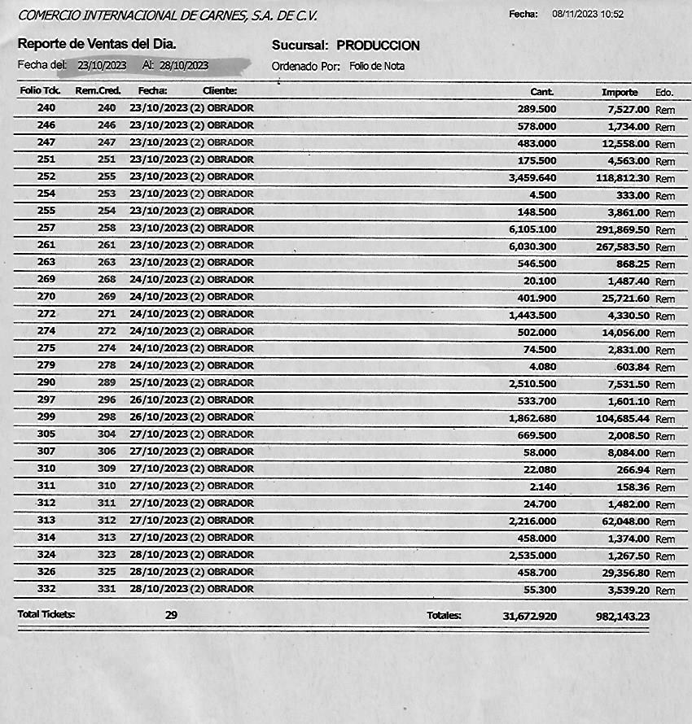
 | SALIDAS OBRADOR CENTRAL
 | FECHA | NOTA FISICA | # SISTEMA | IMPORTE
1 | 23-Oct-23 | 0272 M | M-273 | $22,751.10
2 | 23-Oct-23 | 0273 M | M-274 | $70,164.84
3 | 23-Oct-23 | 0274 M | M-275 | $20,764.40
4 | 23-Oct-23 | 275 M | M-276 | $18,512.50
5 | 23-Oct-23 | 276 M | M-277 | $5,100.80
6 | 21-Oct-23 | 277 M | M-267 | $6,076.20
7 | 23-Oct-23 | 278 M | M-278 | $2,436.00
8 | 23-Oct-23 | 279 M | M-279 | $9,656.00
9 | 23-Oct-23 | 280 M | M-280 | $48,937.40
10 | 24-Oct-23 | 281 M | M-281 | $67,869.60
11 | 24-Oct-23 | 282 M | M-282 | $15,440.00
12 | 24-Oct-23 | 283 M | M-284 | $26,845.20
13 | 24-Oct-23 | 284 M | M-285 | $606.00
14 | 25-Oct-23 | 285 M | M-287 | $55,687.50
15 | 25-Oct-23 | 286 M | M-288 | $10,019.60
16 | 25-Oct-23 | 287 M | M-289 | $134,020.36
17 | 25-Oct-23 | 288 M | M-290 | $6,188.00
18 | 24-Oct-23 | 289 M | M-289 | $-
19 | 25-Oct-23 | 290 M | M-290 | $-
20 | 26-Oct-23 | 291 M | M-291 | $124,407.50
21 | 26-Oct-23 | 292 M | M-292 | $10,456.44
22 | 26-Oct-23 | 293 M | M-293 | $345.00
23 | 26-Oct-23 | 294 M | M-294 | $45,834.70
24 | 26-Oct-23 | 295 M | M-296 | $7,125.00
25 | 26-Oct-23 | 296 M | M-295 | $55,137.90
26 | 27-Oct-23 | 297 M | M-297 | $37,652.40
27 | 27-Oct-23 | 298 M | M-298 | $48,202.54
28 | 27-Oct-23 | 299 M | M-299 | $5,609.20
29 | 27-Oct-23 | 300 M | M-300 | $43,436.80
30 | 28-Oct-23 | 301 M | M-301 | $199,527.80
31 | 28-Oct-23 | 302 M | M-302 | $29,534.10
32 | 28-Oct-23 | 303 M | M-303 | $1,734.40
33 | 28-Oct-23 | 304 M | M-304 | $17,967.20
34 | 28-Oct-23 | 305 M | M-305 | $640.00
35 | 28-Oct-23 | 306 M | M-306 | $7,296.00
36 | 28-Oct-23 | 307 M | M-307 | $17,830.30
37 | 28-Oct-23 | 308 M | M-308 | $1,211.40
38 | 28-Oct-23 | 309 M | M-309 | $20,743.60

 |  | TOTAL |  | $1,195,767.78

 |  |  |  | SEMANA DEL 23-28 OCTUBRE | DIFERENCIA QUE PAGARA CENTRAL | $213,624.55

OBRADOR & CENTRAL 30-04-Nov
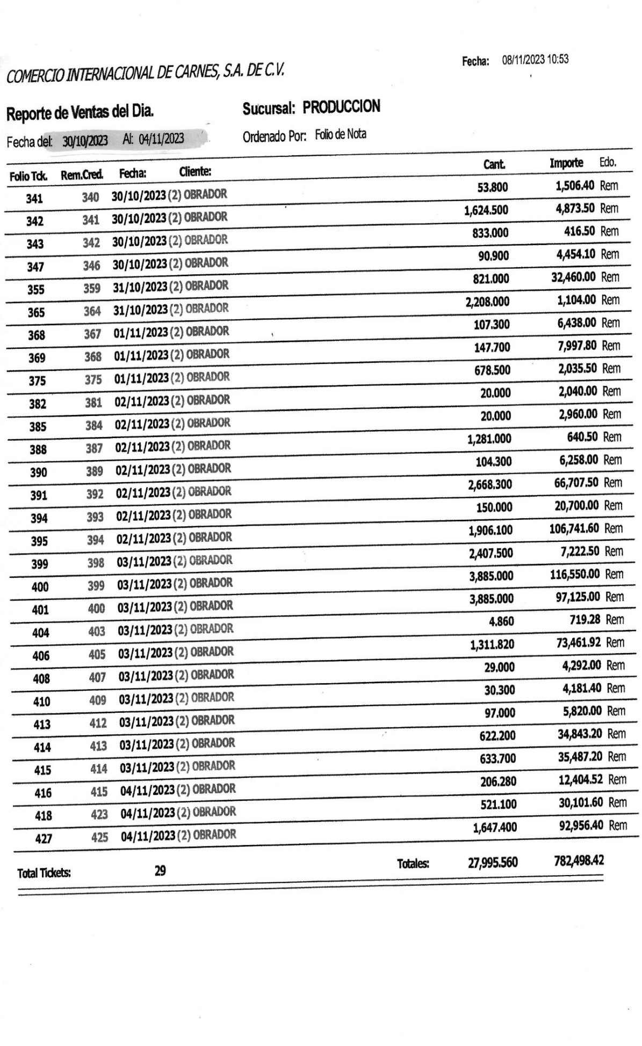
 | SALIDAS OBRADOR CENTRAL
 | FECHA | NOTA FISICA | # SISTEMA | IMPORTE
1 | 30-Oct-23 | 0310 M | M-310 | $33,725.30
2 | 30-Oct-23 | 0311 M | M-311 | $103,996.16
3 | 30-Oct-23 | 0312 M | M-312 | $24,177.00
4 | 31-Oct-23 | 313 M | M-313 | $55,618.56
5 | 31-Oct-23 | 314 M | M-314 | $108,098.90
6 | 31-Oct-23 | 315 M | M-315 | $15,515.00
7 | 31-Oct-23 | 316 M | M-316 | $17,370.60
8 | 31-Oct-23 | 317 M | M-317 | $11,387.20
9 | 31-Oct-23 | 318 M | M-318 | $7,097.00
10 | 1-Nov-23 | 319 M | M-319 | $46,395.20
11 | 1-Nov-23 | 320 M | M-320 | $1,867.60
12 | 1-Nov-23 | 321 M | M-321 | $141,032.62
13 | 1-Nov-23 | 322 M | M-322 | $2,000.00
14 | 2-Nov-23 | 323 M | M-323 | $79,415.02
15 | 2-Nov-23 | 324 M | M-325 | $72,876.50
16 | 3-Nov-23 | 325 M | M-326 | $129,722.20
17 | 2-Nov-23 | 326 M | M-324 | $64,064.00
18 | 3-Nov-23 | 327 M | M-327 | $173,767.00
19 | 3-Nov-23 | 328 M | M-328 | $79,922.80
20 | 3-Nov-23 | 329 M | M-329 | $18,180.00
21 | 3-Nov-23 | 330 M | M-330 | $11,479.00
22 | 4-Nov-23 | 331 M | M-331 | $55,286.60
23 | 4-Nov-23 | 332 M | M-332 | $112,312.00
24 | 4-Nov-23 | 333 M | M- | $11,050.70
25 | 4-Nov-23 | 334 M | M-334 | $59,975.60
26 | 4-Nov-23 | 335 M | M-335 | $56,109.90
27 | 4-Nov-23 | 336 M | M-336 | $8,075.00
 |  |  |  | $-
 |  | TOTAL |  | $1,500,517.46

 | DIFERENCIA QUE PAGARA CENTRAL |  | $718,019.04

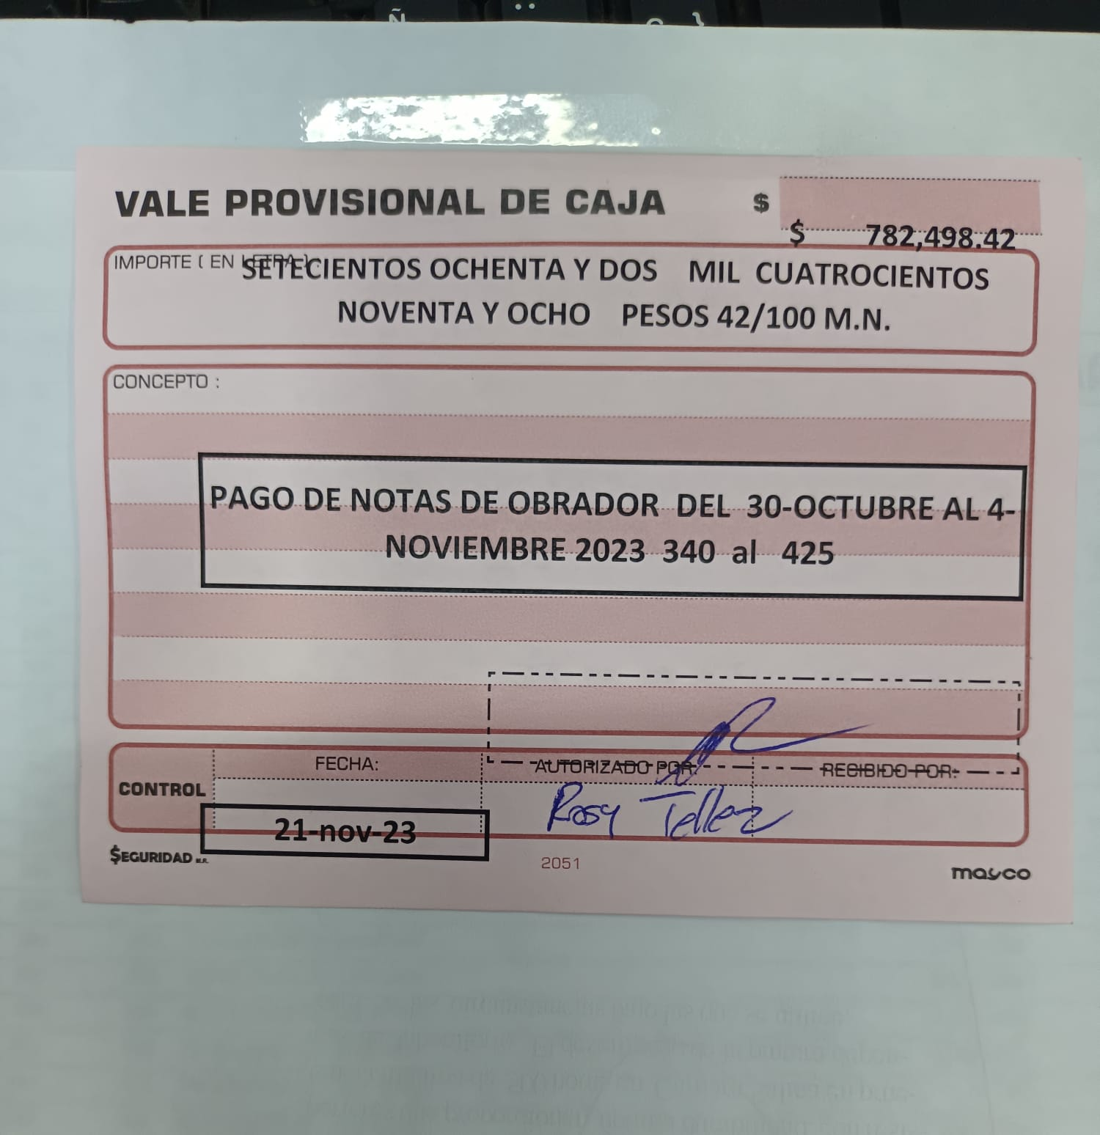
 |  |  | SEMANA DEL 30-04-Nov-23
 |  |  |  |  | 13-Nov-23 | $235,000.00
 |  |  |  |  | 13-Nov-23 | $100,000.00
 |  |  |  |  | 13-Nov-23 | $140,000.00
 |  |  |  |  | 14-Nov-23 | $243,020.00
 |  |  |  |  |  | $-
 |  |  |  |  |  | $718,020.00

OBRADOR & CENTRAL 6-11 Nov-23
 | SALIDAS OBRADOR CENTRAL |  |  |  |  |  | SALIDA PRODUCCION A OBRADOR |  |  |  |  | SALIDA PRODUCCION A OBRADOR
 | FECHA | NOTA FISICA | # SISTEMA | IMPORTE |  |  | FECHA | NOTA FISICA | # Traspaso | IMPORTE |  | FECHA | NOTA FISICA | # Traspaso | IMPORTE
1 | 6-Nov-23 | 337 M | M-337 | $120,399.90 |  | 1 | 14-Nov-23 | 563 | 276 E1 | $4,260.00 | 1 | 15-Nov-23 | 628 | 371 E1 | $3,055.31
2 | 6-Nov-23 | 338 M | M-339 | $14,040.00 |  | 2 | 14-Nov-23 | 564 | 277 E1 | $2,359.95 | 2 | 15-Nov-23 | 631 | 373 E1 | $2,402.02
3 | 6-Nov-23 | 339 M | M-339 | $45,370.90 |  | 3 | 14-Nov-23 | 565 | 278 E1 | $480.00 | 3 | 15-Nov-23 | 632 | 375 E1 | $480.00
4 | 7-Nov-23 | 340 M | M-340 | $21,551.40 |  | 4 | 14-Nov-23 | 566 | 281 E1 | $10,800.00 | 4 | 15-Nov-23 | 633 | 376 E1 | $27,685.14
5 | 7-Nov-23 | 341 M | M-341 | $18,391.50 |  | 5 | 14-Nov-23 | 567 | 282 E1 | $31,800.90 | 5 | 15-Nov-23 | 634 | 378 E1 | $35,416.20
6 | 8-Nov-23 | 342 M | M-342 | $113,438.30 |  | 6 | 14-Nov-23 | 568 | 284 E1 | $420,583.80 | 6 | 15-Nov-23 | 636 | 379 E1 | $2,780.84
7 | 8-Nov-23 | 343 M | M-343 | $55,556.00 |  | 7 | 14-Nov-23 | 569 | 285 E1 | $383,539.80 | 7 | 15-Nov-23 | 637 | 382 E1 | $7,920.74
8 | 8-Nov-23 | 344 M | M-344 | $34,197.82 |  | 8 | 14-Nov-23 | 570 | 286 E1 | $34,359.58 | 8 | 15-Nov-23 | 638 | 383 E1 | $1,570.40
9 | 8-Nov-23 | 345 M | M-345 | $19,671.40 |  | 9 | 14-Nov-23 | 571 | 290 E1 | $62,731.85 | 9 | 15-Nov-23 | 639 | 384 E1 | $11,670.06
10 | 9-Nov-23 | 346 M | M-346 | $76,484.30 |  | 10 | 14-Nov-23 | 572 | 293 E1 | $30,161.60 | 10 | 15-Nov-23 | 640 | 387 E1 | $4,540.00
11 | 9-Nov-23 | 347 M | M-347 | $143,832.30 |  | 11 | 14-Nov-23 | 575 | 294 E1 | $16,824.70 | 11 | 15-Nov-23 | 646 | 389 E1 | $38,245.00
12 | 9-Nov-23 | 348 M | M-348 | $61,133.60 |  | 12 | 14-Nov-23 | 576 | 295 E1 | $681.00 | 12 | 15-Nov-23 | 648 | 390 E1 | $24,498.00
13 | 9-Nov-23 | 349 M | M-349 | $5,106.80 |  | 13 | 14-Nov-23 | 580 | 300 E1 | $15,683.90 | 13 | 15-Nov-23 | 649 | 392 E1 | $20,954.05
14 | 9-Nov-23 | 350 M | M-350 | $3,980.40 |  | 14 | 14-Nov-23 | 582 | 302 E1 | $47,450.00 | 14 | 15-Nov-23 | 650 | 395 E1 | $3,597.90
15 | 9-Nov-23 | 351 M | M-351 | $84,768.20 |  | 15 | 14-Nov-23 | 583 | 303 E1 | $3,580.84 | 15 | 15-Nov-23 | 651 | 399 E1 | $2,944.22
16 | 10-Nov-23 | 352 M | M-352 | $155,127.40 |  | 16 | 14-Nov-23 | 587 | 311 E1 | $17,155.00 | 16 | 15-Nov-23 | 652 | 401 E1 | $10,000.00
17 | 10-Nov-23 | 353 M | M-353 | $84,643.36 |  | 17 | 14-Nov-23 | 589 | 316 E1 | $5,102.11 | 17 | 15-Nov-23 | 653 | 408 E1 | $3,339.90
18 | 10-Nov-23 | 354 M | M-353 | $- |  | 18 | 14-Nov-23 | 590 | 318 E1 | $10,260.90 | 18 | 15-Nov-23 | 654 | 410 E1 | $880.88
19 | 10-Nov-23 | 355 M | M-355 | $738.30 |  | 19 | 14-Nov-23 | 591 | 319 E1 | $908.00 | 19 | 15-Nov-23 | 655 | 412 E1 | $26,218.00
20 | 10-Nov-23 | 356 M | M-355 | $124,780.16 |  | 20 | 14-Nov-23 | 592 | 320 E1 | $960.00 | 20 | 15-Nov-23 | 656 | 413 E1 | $8,661.60
21 | 10-Nov-23 | 357 M | M-356 | $17,326.40 |  | 21 | 14-Nov-23 | 593 | 325 E1 | $1,135.00 | 21 | 15-Nov-23 | 657 | 414 E1 | $4,899.60
22 | 11-Nov-23 | 358 M | M-357 | $8,880.00 |  | 22 | 14-Nov-23 | 595 | 327 E1 | $118,592.28 | 22 | 15-Nov-23 | 658 | 415 E1 | $15,134.72
23 | 11-Nov-23 | 359 M | M-358 | $123,586.70 |  | 23 | 14-Nov-23 | 596 | 328 E1 | $15,843.00 | 23 | 15-Nov-23 | 659 | 417 E1 | $2,449.80
24 | 11-Nov-23 | 360 M | M-360 | $11,160.00 |  | 24 | 14-Nov-23 | 600 | 339 E1 | $33,189.23 | 24 | 15-Nov-23 | 660 | 418 E1 | $2,929.80
25 | 11-Nov-23 | 361 M | M-359 | $113,133.80 |  | 25 | 14-Nov-23 | 602 | 342 E1 | $58,041.73 | 25 | 15-Nov-23 | 661 | 419 E1 | $4,899.60
26 | 11-Nov-23 |  | M362 | $68,468.30 |  | 26 | 14-Nov-23 | 603 | 343 E1 | $57,476.80 | 26 | 15-Nov-23 | 662 | 423 E1 | $1,135.00
27 |  |  |  |  |  | 27 | 14-Nov-23 | 604 | 348 E1 | $2,865.60 | 27 | 15-Nov-23 | 663 | 428 E1 | $960.00
 |  |  |  | $- |  | 28 | 15-Nov-23 | 616 | 350 E1 | $19,561.75 | 28 | 15-Nov-23 | 664 | 429 E1 | $7,349.40
 |  | TOTAL |  | $1,525,767.24 |  | 29 | 15-Nov-23 | 617 | 352 E1 | $43,209.10 | 29 | 15-Nov-23 | 665 | 432 E1 | $16,494.30
 |  |  |  |  |  | 30 | 15-Nov-23 | 620 | 353 E1 | $35,527.98 | 30 | 15-Nov-23 | 666 | 434 E1 | $2,449.80
 |  |  |  |  |  | 31 | 15-Nov-23 | 621 | 361 E1 | $18,196.20 | 31 | 15-Nov-23 | 667 | 443 E1 | $40,634.16
 | DIFERENCIA QUE PAGARA CENTRAL |  | -$681,081.06 |  |  | 32 | 15-Nov-23 | 624 | 363 E1 | $10,500.00 | 32 | 15-Nov-23 | 668 | 444 E1 | $11,794.84
 |  |  |  |  |  | 33 | 15-Nov-23 | 625 | 366 E1 | $4,455.40 | 33 | 15-Nov-23 | 669 | 446 E1 | $6,417.26
 |  |  | SEMANA DEL 06-11-Nov-23 |  |  | 34 | 15-Nov-23 | 626 | 367 E1 | $15,145.14 | 34 | 15-Nov-23 | 670 | 448 E1 | $11,350.00
 |  |  |  |  |  | 35 | 15-Nov-23 | 627 | 368 E1 | $12,249.00 | 35 | 15-Nov-23 | 671 | 450 E1 | $32,407.90
 |  |  |  |  |  |  |  |  |  | $- | 36 | 15-Nov-23 | 672 | 451 E1 | $31,471.24
 |  | DEPOSITO | 2023-11-15 | $169,000.00 |  |  |  |  |  | $- | 37 | 15-Nov-23 | 673 | 461 E1 | $3,439.78
 |  | DEPOSITO | 2023-11-15 | $170,000.00 |  |  |  | SUB TOTAL 1 |  | $1,545,672.14 | 38 | 15-Nov-23 | 674 | 467 E1 | $11,806.00
 |  | DEPOSITO | 2023-11-17 | $342,080.00 | OK |  |  |  |  |  | 39 | 15-Nov-23 | 675 | 468 E1 | $23,915.00
 |  |  |  | $- |  |  |  |  |  |  | 40 | 15-Nov-23 | 676 | 469 E1 | $2,973.60
 |  |  |  | $- |  |  |  | ESTAS NOTAS SON LAS QUE NO SE HICIERON EN LAS FECHAS DEL 16 DE OCTUBRE AL 11 DE NOVIEMBRE 2023 MERCANCIA ENTREGADA DE ALMACEN |  |  | 41 | 15-Nov-23 | 677 | 470 E1 | $10,568.58
 |  |  |  | $- |  |  |  |  |  |  | 42 | 16-Nov-23 | 687 | 471 E1 | $90,700.50
 |  |  |  | $681,080.00 |  |  |  |  |  |  | 43 | 16-Nov-23 | 688 | 463 E1 | $20,300.62
 |  |  |  |  |  |  |  |  |  |  | 44 | 16-Nov-23 | 689 | 458 E1 | $2,449.80
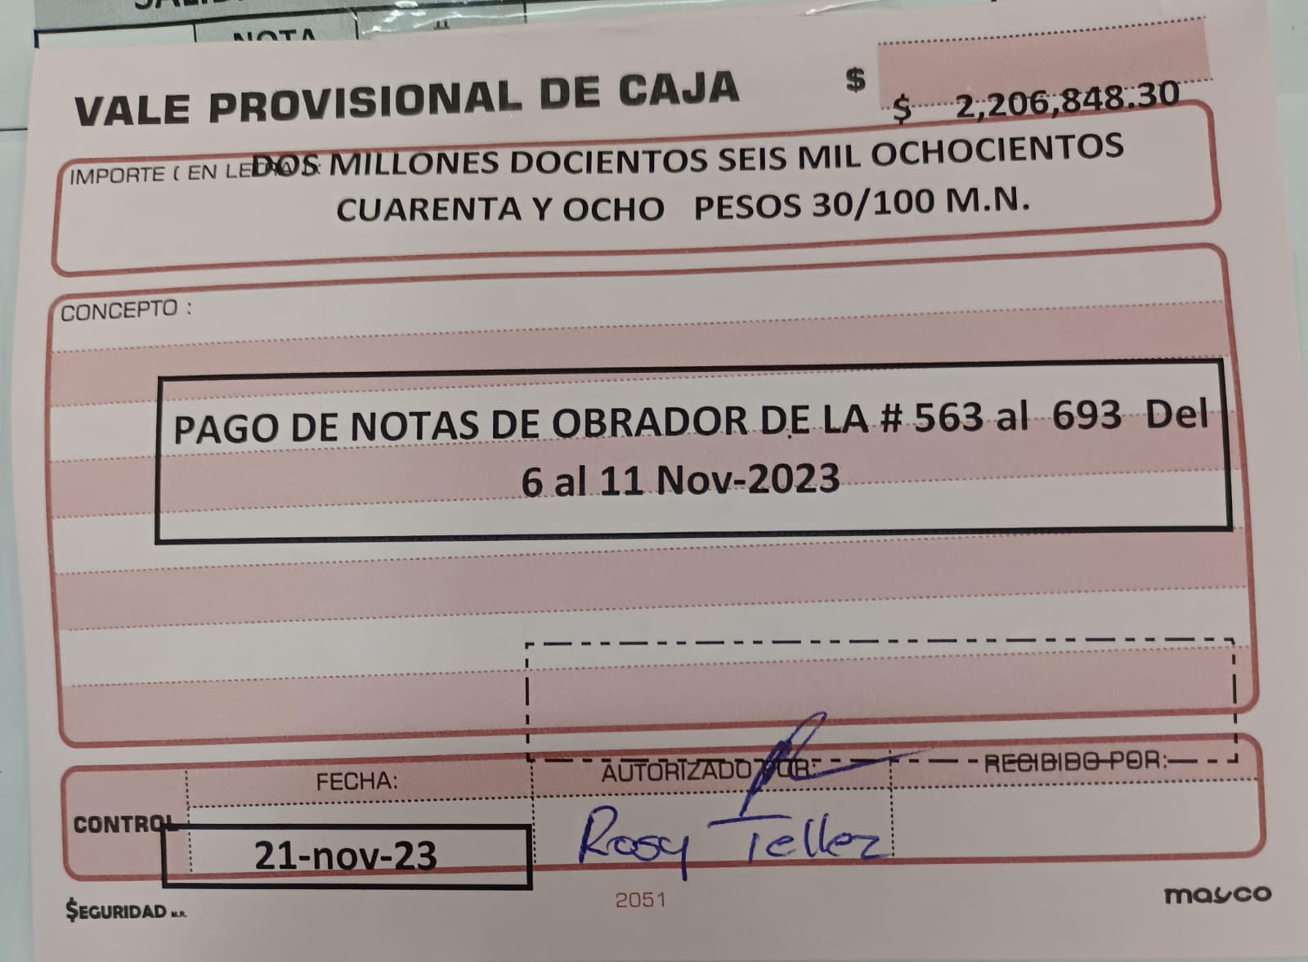
 |  |  |  |  |  |  |  |  |  |  | 45 | 16-Nov-23 | 690 | 447 E1 | $29,397.60
 |  |  |  |  |  |  |  |  |  |  | 46 | 16-Nov-23 | 693 | 473 E1 | $35,987.00
 |  |  |  |  |  |  |  |  |  |  |  |  | SUB TOTAL 2 |  | $661,176.16
 |  |  |  |  |  |  |  |  |  |  |  |  | SUB TOTAL 1 |  | $1,545,672.14
 |  |  |  |  |  |  |  |  |  |  |  |  | GRAN TOTAL |  | $2,206,848.30

OBRADOR & CENTRAL 13-18-Noviem
 | SALIDAS OBRADOR CENTRAL |  |  |  |  | SALIDA PRODUCCION A OBRADOR
 | FECHA | NOTA FISICA | # SISTEMA | IMPORTE |  | FECHA | NOTA FISICA | # Traspaso | IMPORTE
1 | 13-Nov-23 | 363 M | M-363 | $200,547.52 | 1 | 16-Nov-23 | 691 | 475 E1 | $1,135.00
2 | 13-Nov-23 | 364 M, | M-364 | $13,247.14 | 2 | 16-Nov-23 | 692 | 477 E1 | $17,452.00
3 | 14-Nov-23 | 365 M | M-365 | $49,320.76 | 3 | 16-Nov-23 | 696 | 480 E1 | $18,384.38
4 | 14-Nov-23 | 366 M | M-366 | $12,424.80 | 4 | 16-Nov-23 | 697 | 481 E1 | $900.00
5 | 14-Nov-23 | 367 M | M-367 | $22,566.50 | 5 | 16-Nov-23 | 700 |  | $5,548.50
6 | 14-Nov-23 | 368 M | M-368 | $7,097.00 | 6 | 17-Nov-23 | 703 |  | $110,314.40
7 | 15-Nov-23 | 369 M | M-369 | $117,312.94 | 7 | 17-Nov-23 | 704 |  | $36,887.20
8 | 16-Nov-23 | 370 M | M-370 | $50,703.50 | 8 | 17-Nov-23 | 711 |  | $2,520.00
9 | 16-Nov-23 | 371 M | M-371 | $112,275.02 | 9 | 17-Nov-23 | 712 |  | $25.00
10 | 16-Nov-23 | 372 M | M-372 | $80,401.00 | 10 | 17-Nov-23 | 715 |  | $37,744.00
11 | 16-Nov-23 | 373 M | M-373 | $834.90 | 11 | 17-Nov-23 | 716 |  | $84,623.00
12 | 16-Nov-23 | 374 M | M-374 | $105,988.04 | 12 | 17-Nov-23 | 717 |  | $16,900.80
13 | 16-Nov-23 | 375 M | M-375 | $65,001.50 | 13 | 17-Nov-23 | 718 |  | $1,326.00
14 | 17-Nov-23 | 376 M | M-376 | $93,723.00 | 14 | 17-Nov-23 | 721 |  | $1,476.80
15 | 17-Nov-23 | 377 M | M-376 | $- | 15 | 18-Nov-23 | 731 |  | $44.50
16 | 18-Nov-23 | 378 M | M-378 | $27,436.00 | 16 | 18-Nov-23 | 732 |  | $13,328.00
17 | 18-Nov-23 | 379 M | M-379 | $155,516.00 | 17 | 18-Nov-23 | 734 |  | $57.00
18 | 18-Nov-23 | 380 M | M-380 | $82,101.60 | 18 | 18-Nov-23 | 738 |  | $74.00
19 | 18-Nov-23 | 381 M | M-381 | $21,453.50 | 19 | 18-Nov-23 | 739 |  | $72.00
20 |  |  |  |  | 20 | 18-Nov-23 | 742 |  | $7.00
21 |  |  |  |  | 21 | 18-Nov-23 | 746 |  | $17,528.00
22 |  |  |  |  | 22 | 18-Nov-23 | 747 |  | $97.50
23 |  |  |  |  | 23 | 18-Nov-23 | 752 |  | $182.00
24 |  |  |  |  | 24 | 18-Nov-23 | 753 |  | $36.00
25 |  |  |  |  | 25
26
27 |  |  |  |  |  |  |  |  | $-
 |  |  |  | $- |  |  | SUB TOTAL 1 |  | $366,663.08
 |  | TOTAL |  | $1,217,950.72
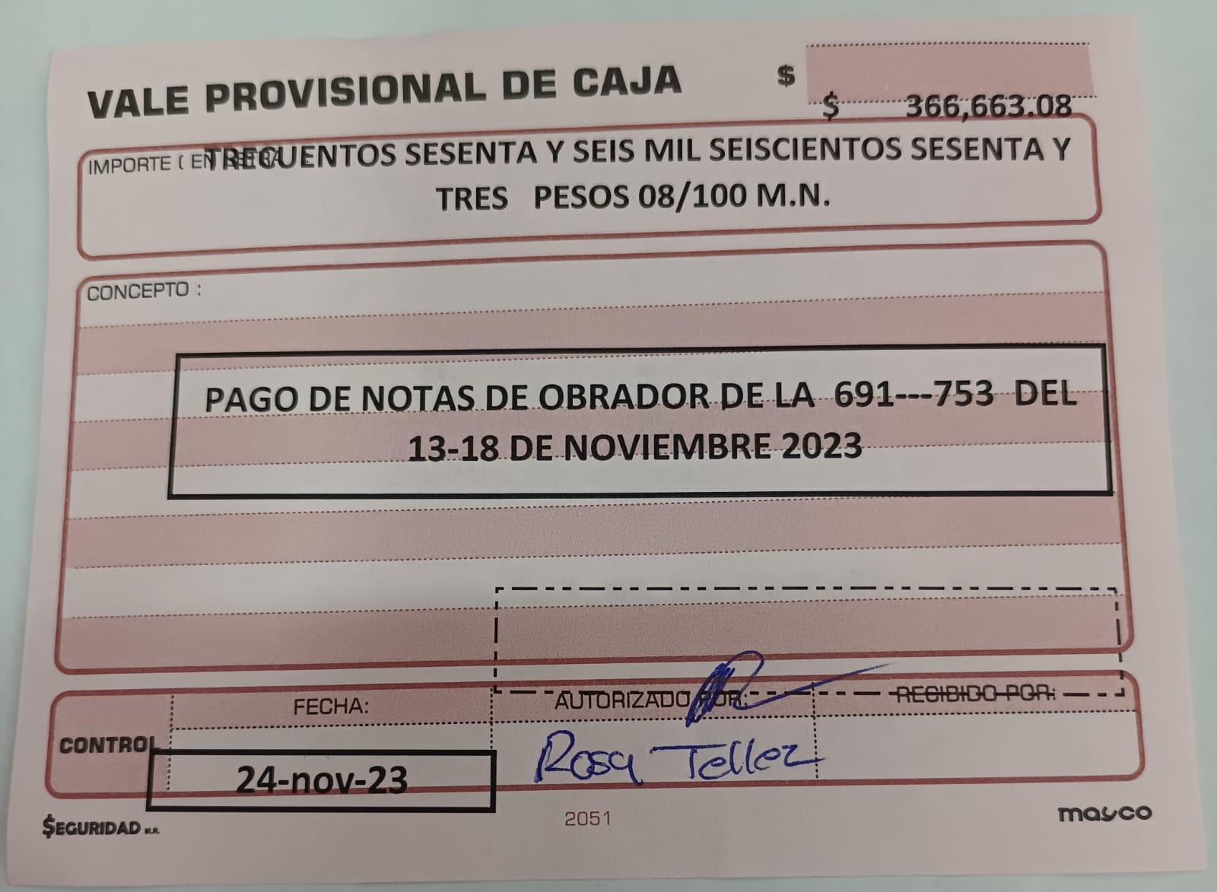

 | DIFERENCIA QUE PAGARA CENTRAL |  | $851,287.64

 |  |  | SEMANA DEL 13-18-Nov-23

 |  | BBVA | referencia
 |  | SALDO |  | -$851,287.64
 |  | 2023-11-17 | 8477 | $240,040.00
 |  | 2023-11-17 | 8484 | $100,000.00
 |  | 2023-11-17 | 8485 | $100,000.00
 |  | 2023-11-17 | 8486 | $100,000.00
 |  | 2023-11-21 | 8514 | $150,000.00
 |  | 2023-11-21 | 8531 | $21,248.00
 |  | 2023-11-21 | 8532 | $140,000.00
 |  |  |  | $-
 |  |  | RESTA | $0.36

OBRADOR & CENTRAL 18-25 Nov-23
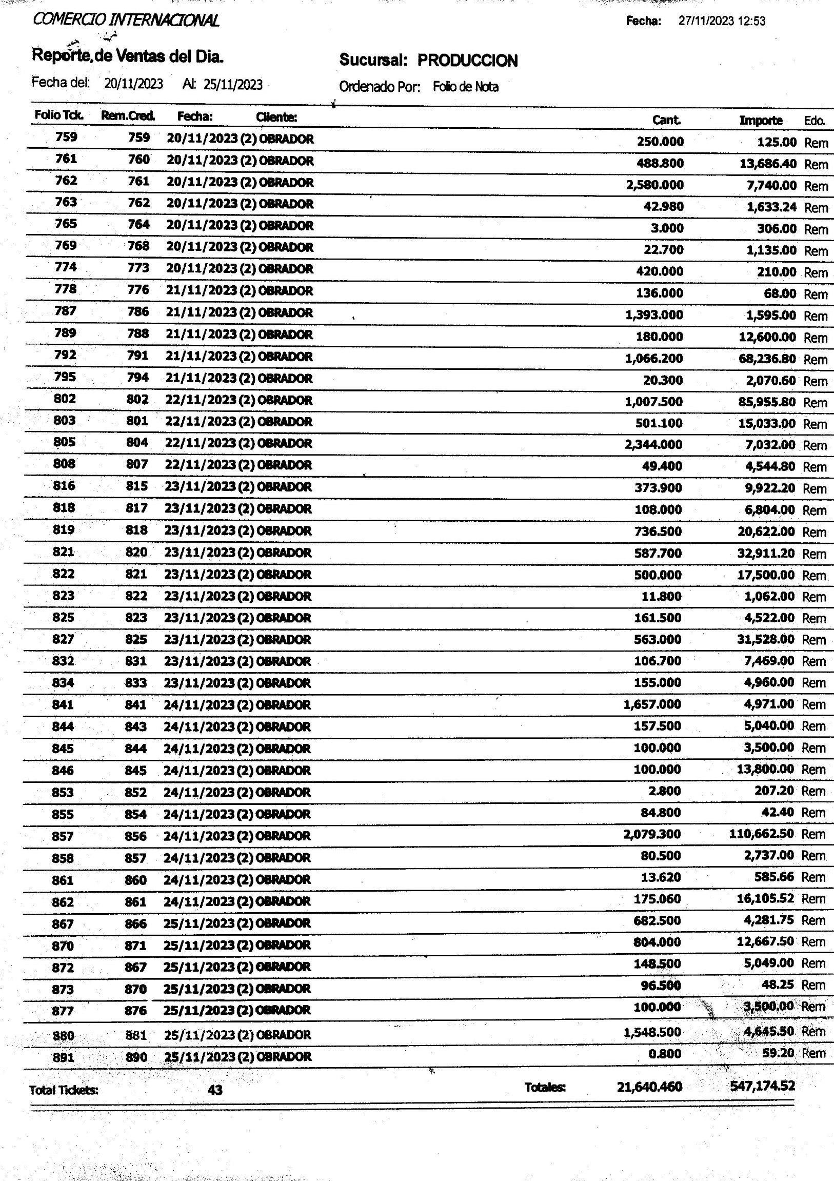
 | SALIDAS OBRADOR A CENTRAL
 | FECHA | NOTA FISICA | # SISTEMA | IMPORTE
1 | 18-Nov-23 | 0381 M | M-381 | $21,453.50
2 | 18-Nov-23 | 382 M | M-382 | $134,944.20
3 | 20-Nov-23 | 0383 M | M-383 | $- | CAN
4 | 20-Nov-23 | 384 M | M384 | $13,412.16
5 | 20-Nov-23 | 385 M | M 387 | $8,530.50
6 | 20-Nov-23 | 386 M | M-385 | $137,879.70
7 | 20-Nov-23 | 387 M | M-386 | $117,523.60
8 | 20-Nov-23 | 388 M | M-388 | $560.00 | FALTA ORIGINAL OSIRIS
9 | 20-Nov-23 | 389 M | M-389 | $840.00
10 | 21-Nov-23 | 390 M | M-390 | $13,045.26
11 | 21-Nov-23 | 391 M | M-391 | $208,899.00
12 | 21-Nov-23 | 392 M | M-392 | $35,336.28
13 | 21-Nov-23 | 393 M | M-393 | $64,067.40
14 | 22-Nov-23 | 394 M | M-394 | $151,327.50
15 | 22-Nov-23 | 395 M | M-395 | $37,118.80
16 | 23-Nov-23 | 396 M | M-396 | $23,288.82
17 | 23-Nov-23 | 397 M | M-397 | $89,378.40
18 | 23-Nov-23 | 398 M | M-398 | $3,980.40
19 | 23-Nov-23 | 399 M | M-399 | $7,639.92
20 | 23-Nov-23 | 400 M | M-400 | $13,455.20
21 | 24-Nov-23 | 401 M | M-401 | $149,732.70
22 | 24-Nov-23 | 402 M | M-402 | $3,883.68
23 | 24-Nov-23 | 403 M | M-403 | $10,155.60
24 | 25-Nov-23 | 404 M | M-404 | $49,860.10
25 | 25-Nov-23 | 405 M | M-405 | $259,390.00
26 | 25-Nov-23 | 406 M | M-406 | $96,955.00
27 | 25-Nov-23 | 408 M | M-408 | $54,408.40
28 | 25-Nov-23 | 409 M | M-409 | $28,232.70
29 | 25-Nov-23 | 410 M | M-410 | $900.00
 |  | TOTAL |  | $1,736,198.82

 | DIFERENCIA QUE PAGARA CENTRAL |  | $1,189,024.30

 |  |  | SEMANA DEL 18--25--Nov-23

 |  | BBVA | referencia
 |  | SALDO

 |  |  |  | $-
 |  |  | RESTA | $-

DEBE CENTRAL A ZAVALETA
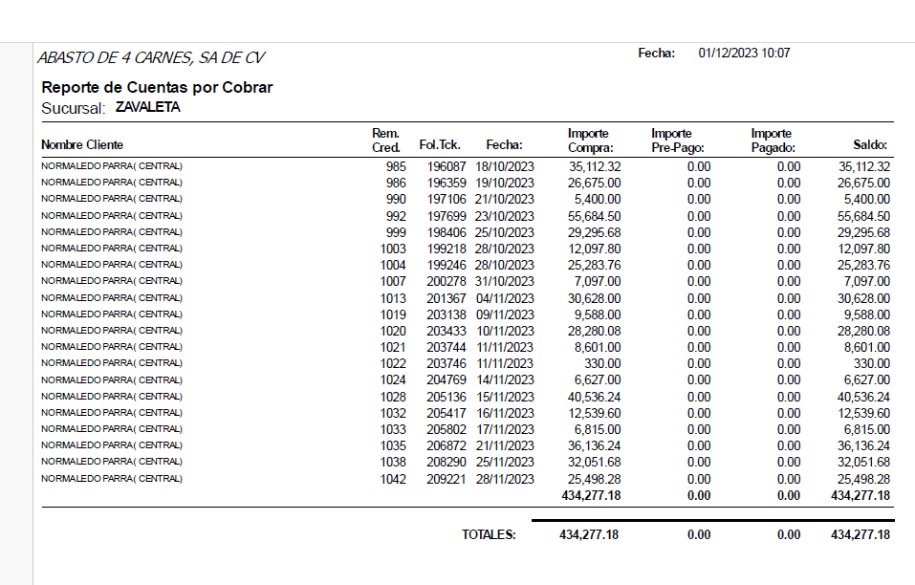
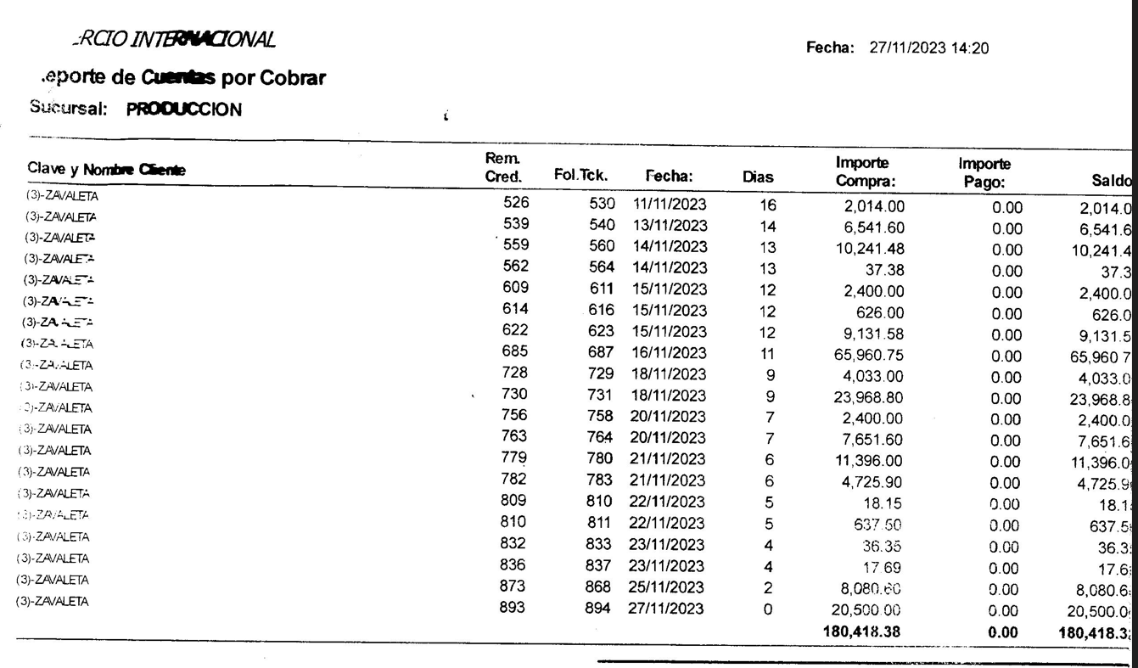

28-Nov-23 | DEBE CENTRAL A ZAVALETA | $434,277.18
27-Nov-23 | DEBE ZAVALETA A PRODUCCION | -$180,418.38
 |  | $-
 | DEBE PAGAR CENTRAL A ZAVALETA | $253,858.80

